关系图
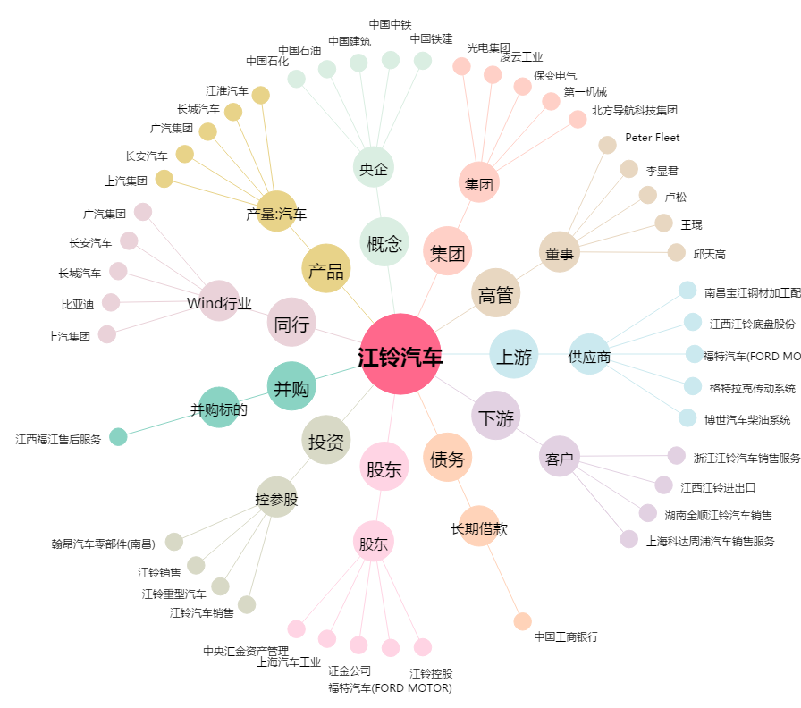
江铃汽车[000550.SZ] - 关系概览图

